Grille de tri
FRENCH triage | FRench Emergency Nurses Classification in-Hospital triage |  |  |  |  |  |  | Recherche: cliquer sur flèche ci-dessous et renseigner le champ "rechercher" puis entrée
motif de recours | Tri M | Tri 1 | Tri 2 | Tri 3A | Tri 3B | Tri 4 | Tri 5
CARDIO-CIRCULATOIRE |  | adulte
Arrêt cardiorespiratoire | 1 |  |  |  |  |  |  | Arrêt cardiorespiratoireACR, pause, gasps, malaise, deces
Hypotension / collapsus | 2 | PAS ≤ 70 mm Hg | PAS ≤ 90 mm Hg ou ≤ 100 mm Hg et FC > 100/mn | 1-10 ans : TAS ≤ 70 mm Hg (+ âge en année x 2) | TAS ≤ 100 mm Hg et FC ≤ 100/mn (FC/TAS ≤ 1) |  |  | Hypotension / collapsusHypoTA, HypoTA, hypotonie, choc, hypovolémie, malaise, marbrure, orthostatique, vagal, insuffisance cardio-circulatoirePAS ≤ 70 mm HgPAS ≤ 90 mm Hg ou ≤ 100 mm Hg et FC > 100/mn1-10 ans : TAS ≤ 70 mm Hg (+ âge en année x 2) TAS ≤ 100 mm Hg et FC ≤ 100/mn (FC/TAS ≤ 1)
Membre douloureux / froid ou pâle / ischémie | 2 |  | durée ≤ 24 h et/ou cyanose/déficit moteur |  | durée ≥ 24 h |  |  | Membre douloureux / froid ou pâle / ischémiearteriopathie, AOMI, vasoconstriction, occlusion, absence de pouls, embolie, thrombose, compression, vasculaire, douleur, pâleur, cyanose, froid, impotence, orteil, pied, mollet, jambedurée ≤ 24 h et/ou cyanose/déficit moteurdurée ≥ 24 h
Douleur thoracique / syndrome coronaire | 3B | ECG anormal typique SCA | ECG anormal non typique de SCA | ECG N mais coronarien ou ≥ 3 facteurs de risque | ECG N et douleur typique de SCA | ECG N et douleur atypique de SCA |  | Douleur thoracique / syndrome coronaireDT, SCA, SCA ST, ST, costale, epigastrique, douleur epigastrique, angor, dissection, infarctus, IDM, pardee, sous decalage, sus decalage, pericardite, embolie, angine, poitrine, oppression, stent, gêne, douleur poitrine, thoracique, mâchoire, bras, poignetECG anormal typique SCAECG anormal non typique de SCAECG N mais coronarien ou ≥ 3 facteurs de risqueECG N et douleur typique de SCAECG N et douleur atypique de SCA
Malaise | 3B |  |  |  |  |  |  | Malaise hypotonie, lipothymie, collapsus, vagal, syncope, conscience, sensation de malaise, sensation vertigineuse, perte de connaissance, clonies, sueurs, châleur
Tachycardie / tachyarythmie | 3B | FC ≥ 180 /mn | FC ≥ 130/mn ou ≥ 110/mn et TAS < 110 mm Hg | avant 1 an : FC ≥ 180/mn; après 1 an : FC ≥ 160/mn | FC ≥ 110/mn et TAS ≥ 110 mm Hg |  |  | Tachycardie / tachyarythmieTV, FV, fibrillation, Bouveret, ACFA, arythmie, TJ, jonctionnelle, palpitation, flutter, fibrillation, ventriculaire, rythmeFC ≥ 180 /mnFC ≥ 130/mn ou ≥ 110/mn et TAS < 110 mm Hgavant 1 an : FC ≥ 180/mn; après 1 an : FC ≥ 160/mnFC ≥ 110/mn et TAS ≥ 110 mm Hg
Bradycardie / bradyarythmie | 3B |  | FC ≤ 40/mn | avant 1 an : FC ≤ 80/mn; après 1 an : FC ≤ 60:mn | FC 40-50/mn et signes associés | FC 40-50/mn sans signes associés |  | Bradycardie / bradyarythmieBAV, arythmie, rythmeFC ≤ 40/mnavant 1 an : FC ≤ 80/mn; après 1 an : FC ≤ 60:mnFC 40-50/mn et signes associésFC 40-50/mn sans signes associés
Dyspnée / insuffisance cardiaque | 3B | détresse respiratoire ou FR ≥ 40/mn | dyspnée sévère ou FR 30-40, SpO2 86-90% |  |  |  |  | Dyspnée / insuffisance cardiaque IC, essoufflement, detresse respiratoire, anasarque, OMI, oedeme membres inferieurs, OAP, oedeme pulmonaire, polypnée, bradypnée, muscles accessoires, tirage, cyanose, BPCO, asthme, insuffisance respiratoiredétresse respiratoire ou FR ≥ 40/mndyspnée sévère ou FR 30-40, SpO2 86-90%
Dysfonction stimulateur / défibrillateur cardiaque | 3B |  | Choc(s) électrique(s) ressenti(s) |  | avis référent (MAO, MCO) |  |  | Dysfonction stimulateur / défibrillateur cardiaquePM, Pace Maker, pacemaker, choc, electrique, sonde, electroentrainementChoc(s) électrique(s) ressenti(s)avis référent (MAO, MCO)
Œdème des membres inférieurs / insuffisance cardiaque | 3B |  |  |  |  | OMI chronique |  | Œdème des membres inférieurs / insuffisance cardiaqueOMI, IC, essoufflement, detresse respiratoire, anasarque, oedeme membres inferieurs, OAP, oedeme pulmonaireOMI chronique
Palpitations | 4 | FC ≥ 180/mn | FC ≥ 140/mn |  | malaise |  |  | Palpitationssensation de palpitationsFC ≥ 180/mnFC ≥ 140/mnmalaise
Hypertension artérielle | 4 |  | TAS IOA ≥ 220 mm Hg ou ≥ 180 et SF associés |  | TAS IOA ≥ 180 mm Hg |  |  | Hypertension artérielle HTA, antihypertenseur, céphalées, epistaxisTAS IOA ≥ 220 mm Hg ou ≥ 180 et SF associésTAS IOA ≥ 180 mm Hg
Membre douloureux / chaud ou rouge / phlébite | 4 |  |  |  | signes locaux francs ou siège proximal sur échographie | signes locaux modérés ou siège distal sur échographie |  | Membre douloureux / chaud ou rouge / phlébiteerysipele, thrombose, ulcère, varice,vasculaire, douleur, chaleur, rougeur, placard, impotence pied, mollet, jambe, avant-bras, bras, voyage, alitement, hospitalisation, chirurgiesignes locaux francs ou siège proximal sur échographiesignes locaux modérés ou siège distal sur échographie
INFECTIOLOGIE |  |  |  |  |  |  |  | INFECTIOLOGIE
Accident d'exposition au sang et/ou liquide biologique | 4 |  | sujet contact VIH avéré et exposition ≤ 48 heures |  |  |  | exposition ≥ 48 h | Accident d'exposition au sang et/ou liquide biologiqueAES, projection, HIV, SIDA, piqure septique, IST, morsure, coupure, blessure, rapport sexuel sujet contact VIH avéré et exposition ≤ 48 heuresexposition ≥ 48 h
Fièvre | 5 |  | t ≥ 40° C ou ≤ 35,2° C ou confusion / céphalée / purpura |  | signes associés d'AEG, hypotension, shock index ≥1 |  |  | FièvreTempérature, frisson, sepsis, hyperthermiet ≥ 40° C ou ≤ 35,2° C ou confusion / céphalée / purpurasignes associés d'AEG, hypotension, shock index ≥1
Exposition à une maladie contagieuse | 5 |  |  |  | avec risque vital de contage (méningite, Ebola...) |  | sans risque vital de contage (rougeole, varicelle…) | Exposition à une maladie contagieusecontage, epidemie, suspicion, contamination, transmission, infection, voyageavec risque vital de contage (méningite, Ebola...)sans risque vital de contage (rougeole, varicelle…)
ABDOMINAL |  |  |  |  |  |  |  | ABDOMINAL
Vomissement de sang / hématémèse | 2 |  | hématémèse abondante |  | vomissement(s) strié(s) de sang |  |  | Vomissement de sang / hématémèsehemorragie, varice, VO, ulcère, hemorragie digestive, vomissement, saignement, sanghématémèse abondantevomissement(s) strié(s) de sang
...
motif de recours | Tri M | Tri 1 | Tri 2 | Tri 3A | Tri 3B | Tri 4 | Tri 5
Anomalie de résultat biologique | 3B |  | signes associés présents |  | avis référent (MAO, MCO) |  |  | Anomalie de résultat biologiquelabo, bio, prise de sangsignes associés présentsavis référent (MAO, MCO)
AEG / Asthénie | 3B |  |  |  | signes objectifs d'AEG |  | ni comorbidiés ni signes objectifs | AEG / Asthéniealteration etat general, fatigue, malaise, anorexiesignes objectifs d'AEGni comorbidiés ni signes objectifs
Coup de chaleur / insolation | 3B | coma (GCS ≤ 8) | ≥ 40° C ou trouble de vigilance/conscience |  |  |  |  | Coup de chaleur / insolationCoup de chaud, chaud, ensoleillement, coup de soleilcoma (GCS ≤ 8)≥ 40° C ou trouble de vigilance/conscience
Gelure / Lésions liées au froid | 3B |  | signes de nécrose, déficit sensitif ou moteur |  |  |  |  | Gelure / Lésions liées au froidengelure, gercure, froidure, hypothermiesignes de nécrose, déficit sensitif ou moteur
Problème suite de soins (pansements...) | 5 |  |  |  |  |  |  | Problème suite de soins (pansements...)stomie, pansement, sonde JJ, jejuno, suppuration, lachage suture, suture
Renouvellement ordonnance | 5 |  |  |  | signes objectifs d'AEG, perte d'autonomie |  |  | Renouvellement ordonnancedemande, signes objectifs d'AEG, perte d'autonomie
Examen à des fins administratives / certificat / réquisition | 5 |  |  |  | demande des forces de l'ordre |  |  | Examen à des fins administratives / certificat / réquisitionCNA, BNA, GAV, CNH, garde à vue, police, force de l'ordredemande des forces de l'ordre
Demande d'hébergement pour raison sociale | 5 |  |  |  |  |  |  | Demande d'hébergement pour raison socialesdf, probleme social

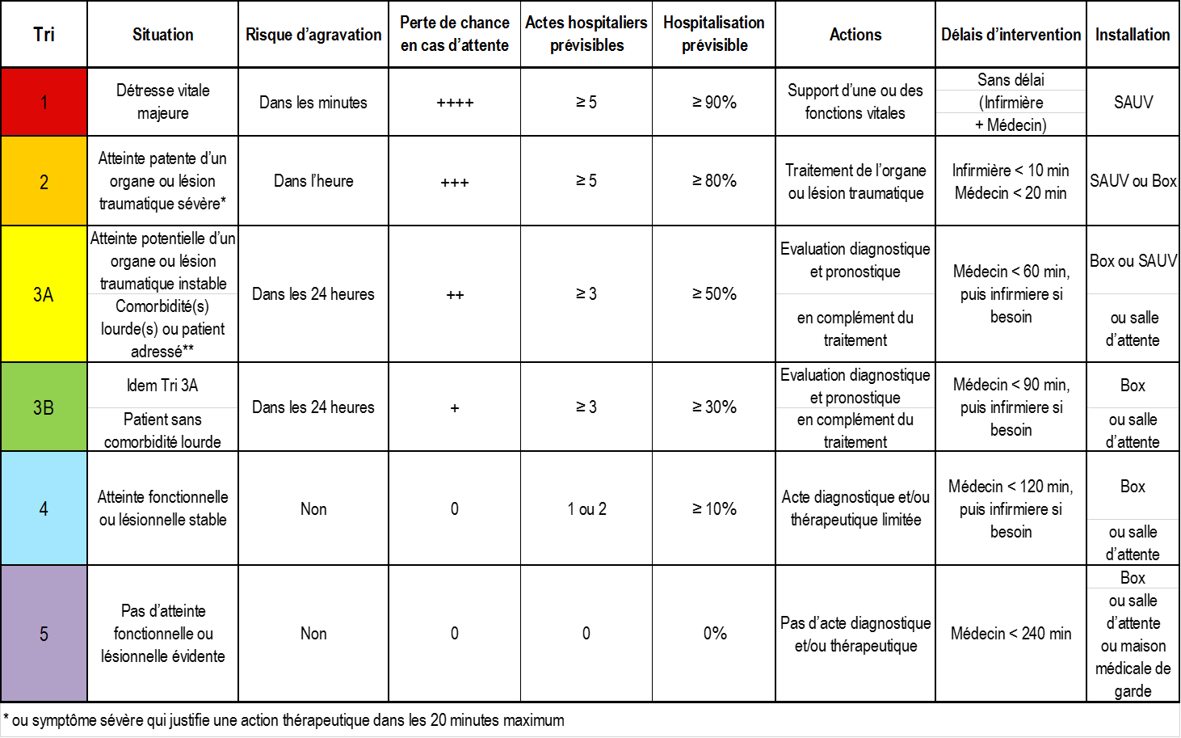
FRENCH
triage

Commission Evaluation
& Qualité de la SFMU

Carlos El KHOURY, président
Sybille GODET, secrétaire
Pierre TABOULET, expert
Claire MAILLARD-ACKER, expert
Membres :
Vincent BOUNES
Romain DUFAU
Carole PAQUIER
Guillaume RANCHON
François REVAUX
Patrice SERRE
Jean-Pierre TOURTIER
Christophe VINCENT-CASSY
Catherine PRADEAU
Youri YORDANOV

Oct-15

Notice Mode recherche
Notice d'emploi d'un mode de recherche textuel associant des synonymes et autres mots clefs

1

Cliquer sur la petite flèche du champ textuel

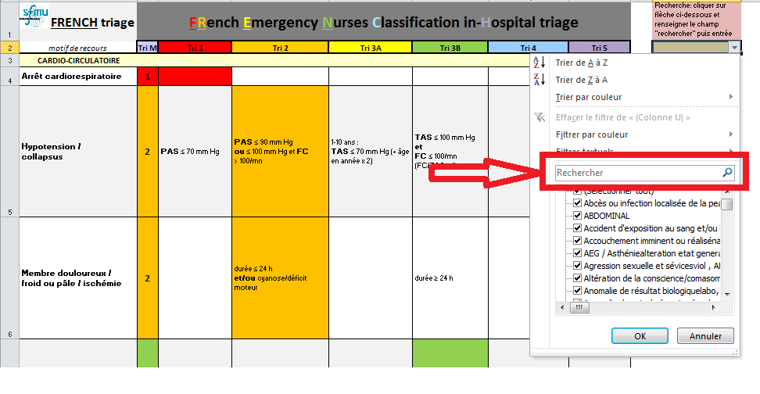

2

L'onglet "Recherche" s'ouvre
Saisir le mot clef recherché

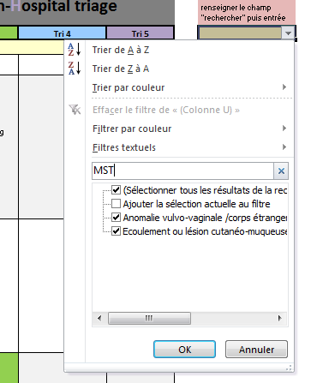

3
Les entrées sont restreintes aux synonymes ou aux mots clefs associés et appuyer sur OK

4

Seules les entrées correspondantes s'affichent

5

Pour delectionner la recherche , recliquer sur la case de selection

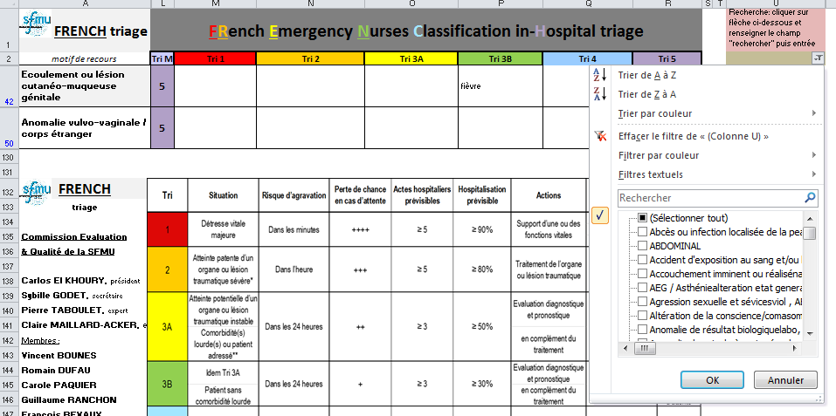

6

Puis effacer le filtre en cliquant sur a ligne
Toutes les entrées du tableau s'afficheront alors à nouveau

